Sheet1
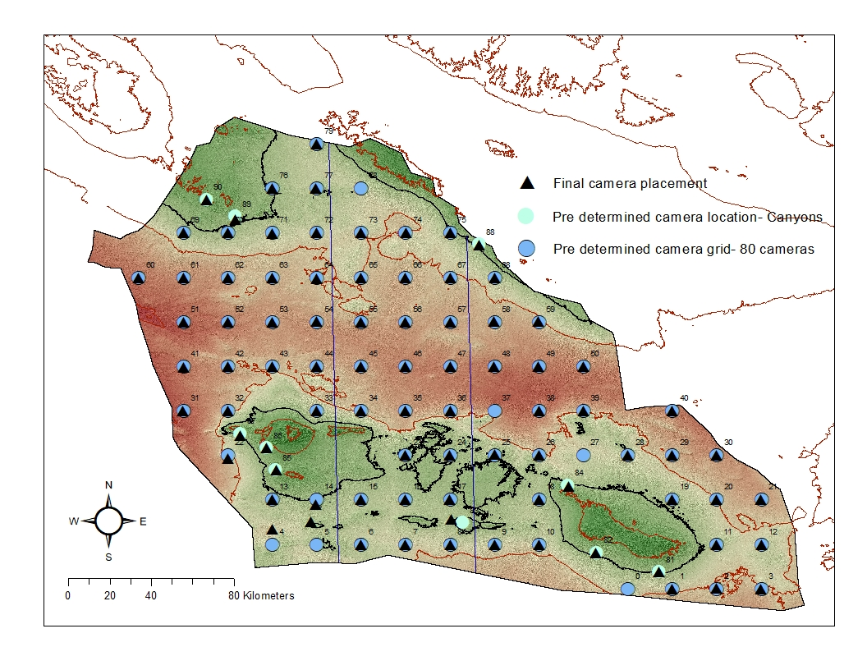
Point | UTM Zone | UTM Grid reference
13 | 47T | 294774 | 4766329
0 | 47T | 466774 | 4723329
1 | 47T | 488274 | 4723329
2 | 47T | 509774 | 4723329
3 | 47T | 531274 | 4723329
4 | 47T | 294774 | 4744829
5 | 47T | 316274 | 4744829
6 | 47T | 337774 | 4744829
7 | 47T | 359274 | 4744829
8 | 47T | 380774 | 4744829
9 | 47T | 402274 | 4744829
10 | 47T | 423774 | 4744829
11 | 47T | 509774 | 4744829
12 | 47T | 531274 | 4744829
14 | 47T | 316274 | 4766329
15 | 47T | 337774 | 4766329
16 | 47T | 359274 | 4766329
17 | 47T | 380774 | 4766329
18 | 47T | 423774 | 4766329
19 | 47T | 488274 | 4766329
20 | 47T | 509774 | 4766329
21 | 47T | 531274 | 4766329
22 | 47T | 273274 | 4787829
23 | 47T | 359274 | 4787829
24 | 47T | 380774 | 4787829
25 | 47T | 402274 | 4787829
26 | 47T | 423774 | 4787829
27 | 47T | 445274 | 4787829
28 | 47T | 466774 | 4787829
29 | 47T | 488274 | 4787829
30 | 47T | 509774 | 4787829
31 | 46T | 737686 | 4808950
32 | 47T | 273274 | 4809329
33 | 47T | 316274 | 4809329
34 | 47T | 337774 | 4809329
35 | 47T | 359274 | 4809329
36 | 47T | 380774 | 4809329
37 | 47T | 402274 | 4809329
38 | 47T | 423774 | 4809329
39 | 47T | 445274 | 4809329
40 | 47T | 488274 | 4809329
41 | 46T | 736137 | 4830393
42 | 47T | 273274 | 4830829
43 | 47T | 294774 | 4830829
44 | 47T | 316274 | 4830829
45 | 47T | 337774 | 4830829
46 | 47T | 359274 | 4830829
47 | 47T | 380774 | 4830829
48 | 47T | 402274 | 4830829
49 | 47T | 423774 | 4830829
50 | 47T | 445274 | 4830829
51 | 46T | 734583 | 4851835
52 | 47T | 273274 | 4852329
53 | 47T | 294774 | 4852329
54 | 47T | 316274 | 4852329
55 | 47T | 337774 | 4852329
56 | 47T | 359274 | 4852329
57 | 47T | 380774 | 4852329
58 | 47T | 402274 | 4852329
59 | 47T | 423774 | 4852329
60 | 46T | 711585 | 4871714
61 | 46T | 733023 | 4873276
62 | 47T | 273274 | 4873829
63 | 47T | 294774 | 4873829
64 | 47T | 316274 | 4873829
65 | 47T | 337774 | 4873829
66 | 47T | 359274 | 4873829
67 | 47T | 380774 | 4873829
68 | 47T | 402274 | 4873829
69 | 46T | 731458 | 4894717
70 | 47T | 273274 | 4895329
71 | 47T | 294774 | 4895329
72 | 47T | 316274 | 4895329
73 | 47T | 337774 | 4895329
74 | 47T | 359274 | 4895329
75 | 47T | 380774 | 4895329
76 | 47T | 294774 | 4916829
77 | 47T | 316274 | 4916829
78 | 47T | 337774 | 4916829
79 | 47T | 316274 | 4938329
81 | 47T | 481880 | 4731462
82 | 47T | 451470 | 4740813
83 | 47T | 386789 | 4755283
84 | 47T | 437861 | 4773239
85 | 47T | 296562 | 4780635
86 | 47T | 292149 | 4791440
87 | 47T | 279420 | 4798347
88 | 47T | 394936 | 4889786
89 | 47T | 276825 | 4903333
90 | 47T | 263048 | 4911580

